Лист1
23 | 96 | 3 | 62 | 59 | 10 | 73 | 30 | 10 | 81
44 | 3 | 99 | 88 | 53 | 90 | 42 | 39 | 36 | 98
39 | 32 | 5 | 8 | 34 | 9 | 39 | 95 | 36 | 41
33 | 79 | 22 | 99 | 29 | 61 | 65 | 48 | 70 | 77
73 | 49 | 40 | 39 | 16 | 49 | 68 | 37 | 60 | 10
98 | 65 | 67 | 11 | 14 | 39 | 74 | 29 | 70 | 81
29 | 90 | 63 | 44 | 5 | 4 | 5 | 28 | 22 | 94
88 | 100 | 15 | 75 | 42 | 68 | 50 | 8 | 98 | 55
38 | 21 | 77 | 25 | 91 | 92 | 64 | 72 | 16 | 67
65 | 93 | 45 | 52 | 51 | 19 | 96 | 45 | 7 | 39
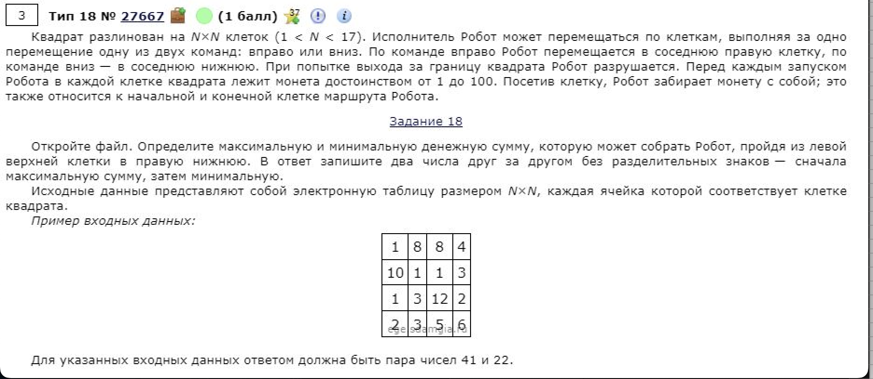
23 | 119 | 122 | 184 | 243 | 253 | 326 | 356 | 366 | 447
67 | 70 | 169 | 257 | 296 | 343 | 368 | 395 | 402 | 500
106 | 102 | 107 | 115 | 149 | 158 | 197 | 292 | 328 | 369
139 | 181 | 129 | 214 | 178 | 219 | 262 | 310 | 380 | 446
212 | 230 | 169 | 208 | 194 | 243 | 311 | 347 | 407 | 417
310 | 295 | 236 | 219 | 208 | 247 | 321 | 350 | 420 | 498
339 | 385 | 299 | 263 | 213 | 217 | 222 | 250 | 272 | 366
427 | 485 | 314 | 338 | 255 | 285 | 272 | 258 | 356 | 411
465 | 486 | 391 | 363 | 346 | 377 | 336 | 330 | 346 | 413
530 | 579 | 436 | 415 | 397 | 396 | 432 | 375 | 353 | 392

 |  |  |  |  |  |  |  |  |  | 1212

 |  |  |  |  |  |  |  |  |  | 392

